MSTest in .NET
1. Tạo Project API
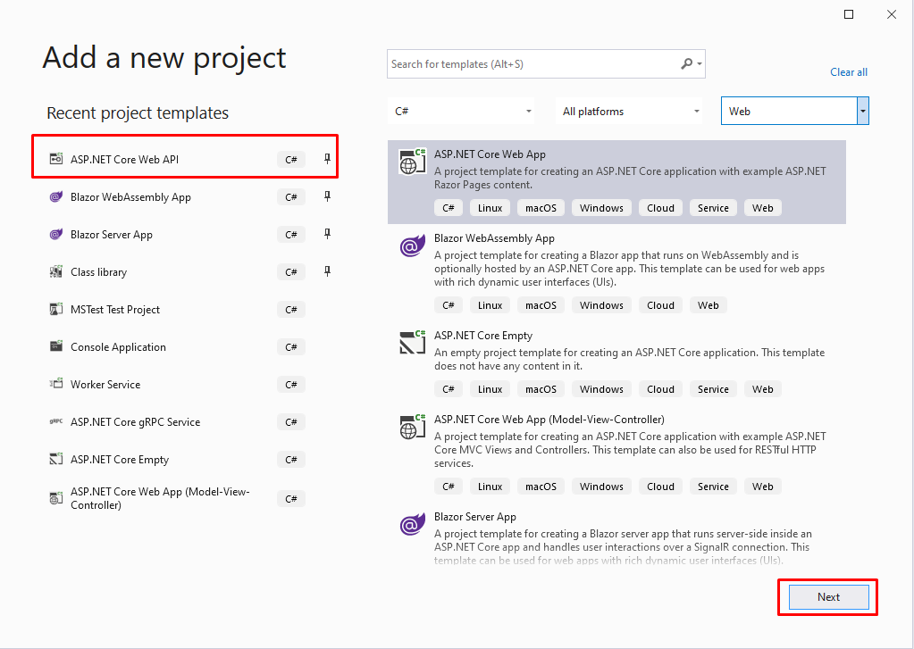

2. Viết các service và các API
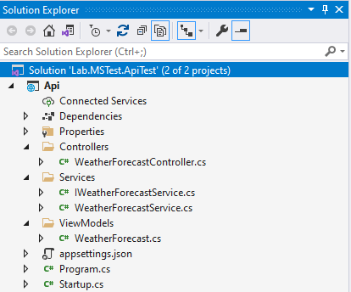

3. Tạo project MSTest
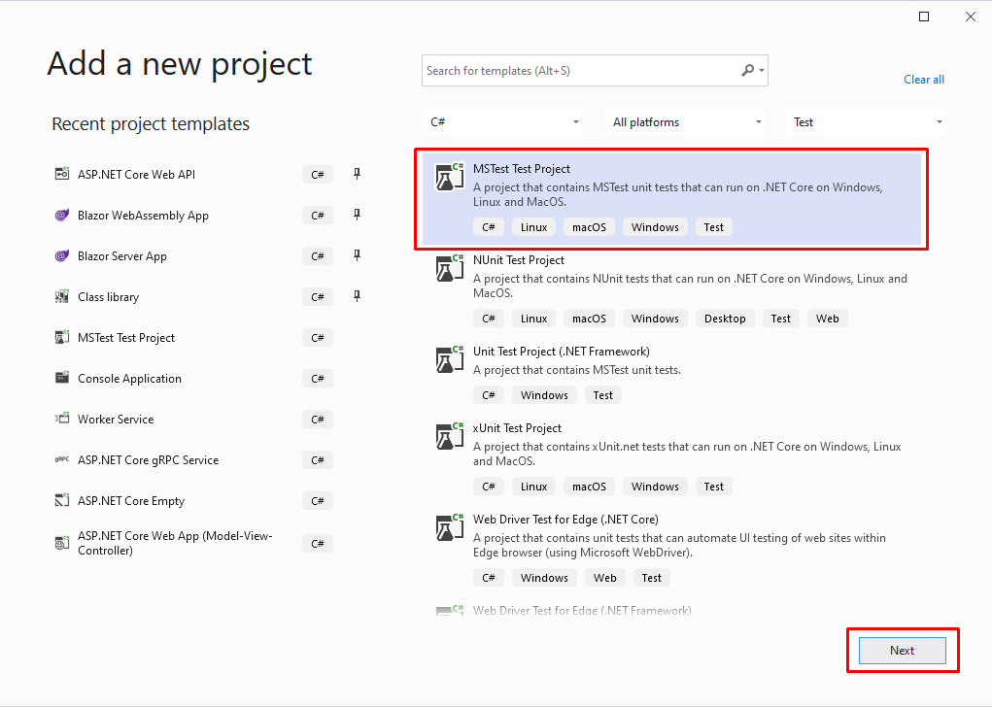

4. Viết các method test

